Perfil "M"
FIGURA | REFERENCIA | MEDIDA | DESCRIPCIÓN | PVP 2022-v2
 | 27C90HH15 | 15 x 15 | CURVA 90º HH | 4.52
 | 27C90HH18 | 18 x 18 | CURVA 90º HH | 5.22
 | 27C90HH22 | 22 x 22 | CURVA 90º HH | 6.17
 | 27C90HHRC28 | 28 x 28 | CURVA 90º HH | 7.97
 | 27C90HHRC35 | 35 x 35 | CURVA 90º HH | 12.65
 | 26C90HHRC42 | 42 x 42 | CURVA 90º HH | 19.63
 | 26C90HHRC54 | 54 x 54 | CURVA 90º HH | 27.28
 | 26C90HHRC76 | 76,1 x 76,1 | CURVA 90º HH | 63.91
 | 26C90HH88 | 88,9 x 88,9 | CURVA 90º HH | 80.21
 | 26C90HH108 | 108,0 x 108,0 | CURVA 90º HH | 101.78
 | 27C90HM15 | 15 x 15 | CURVA 90º HM | 5.09
 | 27C90HM18 | 18 x 18 | CURVA 90º HM | 5.67
 | 27C90HM22 | 22 x 22 | CURVA 90º HM | 6.45
 | 27C90HMRC28 | 28 x 28 | CURVA 90º HM | 8.31
 | 27C90HMRC35 | 35 x 35 | CURVA 90º HM | 12.15
 | 26C90HMRC42 | 42 x 42 | CURVA 90º HM | 19.18
 | 26C90HMRC54 | 54 x 54 | CURVA 90º HM | 27.10
 | 26C90HMRC76 | 76,1 x 76,1 | CURVA 90º HM | 61.73
 | 26C90HM88 | 88,9 x 88,9 | CURVA 90º HM | 75.45
 | 26C90HM108 | 108,0 x 108,0 | CURVA 90º HM | 105.66
 | 27C45HH15 | 15 x 15 | CURVA 45º HH | 5.75
 | 27C45HH18 | 18 x 18 | CURVA 45º HH | 6.29
 | 27C45HH22 | 22 x 22 | CURVA 45º HH | 7.27
 | 27C45HH28 | 28 x 28 | CURVA 45º HH | 8.89
 | 27C45HH35 | 35 x 35 | CURVA 45º HH | 10.65
 | 26C45HH42 | 42 x 42 | CURVA 45º HH | 16.60
 | 26C45HH54 | 54 x 54 | CURVA 45º HH | 21.88
 | 26C45HH76 | 76,1 x 76,1 | CURVA 45º HH | 64.96
 | 26C45HH88 | 88,9 x 88,9 | CURVA 45º HH | 76.52
 | 26C45HH108 | 108,0 x 108,0 | CURVA 45º HH | 101.02
 | 27C45HM15 | 15 x 15 | CURVA 45º HM | 5.79
 | 27C45HM18 | 18 x 18 | CURVA 45º HM | 6.08
 | 27C45HM22 | 22 x 22 | CURVA 45º HM | 6.96
 | 27C45HM28 | 28 x 28 | CURVA 45º HM | 8.43
 | 27C45HM35 | 35 x 35 | CURVA 45º HM | 10.51
 | 26C45HM42 | 42 x 42 | CURVA 45º HM | 16.25
 | 26C45HM54 | 54 x 54 | CURVA 45º HM | 20.74
 | 26C45HM76 | 76,1 x 76,1 | CURVA 45º HM | 56.13
 | 26C45HM88 | 88,9 x 88,9 | CURVA 45º HM | 71.29
 | 26C45HM108 | 108,0 x 108,0 | CURVA 45º HM | 96.37
 | 27M15 | 15 x 15 | MANGUITO HH | 3.05
 | 27M18 | 18 x 18 | MANGUITO HH | 3.54
 | 27M22 | 22 x 22 | MANGUITO HH | 4.06
 | 27M28 | 28 x 28 | MANGUITO HH | 4.80
 | 27M35 | 35 x 35 | MANGUITO HH | 6.51
 | 26M42 | 42 x 42 | MANGUITO HH | 8.83
 | 26M54 | 54 x 54 | MANGUITO HH | 10.88
 | 26M76 | 76,1 x 76,1 | MANGUITO HH | 38.39
 | 26M88 | 88,9 x 88,9 | MANGUITO HH | 43.42
 | 26M108 | 108,0 x 108,0 | MANGUITO HH | 60.71
 | 27MST15 | 15 x 15 | MANGUITO SINFÍN | 5.69
 | 27MST18 | 18 x 18 | MANGUITO SINFÍN | 6.08
 | 27MST22 | 22 x 22 | MANGUITO SINFÍN | 8.15
 | 27MST28 | 28 x 28 | MANGUITO SINFÍN | 9.95
 | 27MST35 | 35 x 35 | MANGUITO SINFÍN | 11.79
 | 26MST42 | 42 x 42 | MANGUITO SINFÍN | 13.09
 | 26MST54 | 54 x 54 | MANGUITO SINFÍN | 19.16
 | 26MST76 | 76,1 x 76,1 | MANGUITO SINFÍN | 101.78
 | 26MST88 | 88,9 x 88,9 | MANGUITO SINFÍN | 115.26
 | 26MST108 | 108,0 x 108,0 | MANGUITO SINFÍN | 139.75
 | 27TW15 | 15 x 15 x 15 | TE IGUAL SOLDADA | 8.51
 | 27T15 | 15 x 15 x 15 | TE IGUAL UNA PIEZA | 8.51
 | 27TW18 | 18 x 18 x 18 | TE IGUAL SOLDADA | 9.42
 | 27T18 | 18 x 18 x 18 | TE IGUAL UNA PIEZA | 9.42
 | 27TW22 | 22 x 22 x 22 | TE IGUAL SOLDADA | 9.93
 | 27T22 | 22 x 22 x 22 | TE IGUAL UNA PIEZA | 9.93
 | 27TW28 | 28 x 28 x 28 | TE IGUAL SOLDADA | 12.03
 | 27T28 | 28 x 28 x 28 | TE IGUAL UNA PIEZA | 12.03
 | 27TW35 | 35 x 35 x 35 | TE IGUAL SOLDADA | 15.40
 | 27T35 | 35 x 35 x 35 | TE IGUAL UNA PIEZA | 15.40
 | 26TW42 | 42 x 42 x 42 | TE IGUAL SOLDADA | 20.34
 | 26TW54 | 54 x 54 x 54 | TE IGUAL SOLDADA | 25.98
 | 26TW76 | 76,1 x 76,1 x 76,1 | TE IGUAL SOLDADA | 110.58
 | 26TW88 | 88,9 x 88,9 x 88,9 | TE IGUAL SOLDADA | 121.54
 | 26TW108 | 108,0 x 108,0 x 108,0 | TE IGUAL SOLDADA | 147.41
 | 27THW15X12 | 15 x ½" x 15 | TE ROSCADA SOLDADA | 11.40
 | 27TH15X12 | 15 x ½" x 15 | TE ROSCADA UNA PIEZA | 11.40
 | 27THW18X12 | 18 x ½" x 18 | TE ROSCADA SOLDADA | 11.64
 | 27THW18X34 | 18 x ¾" x 18 | TE ROSCADA SOLDADA | 12.53
 | 27THW22X12 | 22 x ½" x 22 | TE ROSCADA SOLDADA | 11.00
 | 27TH22X12 | 22 x ½" x 22 | TE ROSCADA UNA PIEZA | 11.00
 | 27THW22X34 | 22 x ¾" x 22 | TE ROSCADA SOLDADA | 14.02
 | 27TH22X34 | 22 x ¾" x 22 | TE ROSCADA UNA PIEZA | 14.02
 | 27THW28X12 | 28 x ½" x 28 | TE ROSCADA SOLDADA | 13.57
 | 27TH28X12 | 28 x ½" x 28 | TE ROSCADA UNA PIEZA | 13.57
 | 27THW28X34 | 28 x ¾" x 28 | TE ROSCADA SOLDADA | 18.09
 | 27TH28X34 | 28 x ¾" x 28 | TE ROSCADA UNA PIEZA | 18.09
 | 27THW28X10 | 28 x 1" x 28 | TE ROSCADA SOLDADA | 18.72
 | 27THW35X12 | 35 x ½" x 35 | TE ROSCADA SOLDADA | 20.40
 | 27TH35X12 | 35 x ½" x 35 | TE ROSCADA UNA PIEZA | 20.40
 | 27THW35X34 | 35 x ¾" x 35 | TE ROSCADA SOLDADA | 19.54
 | 27TH35X34 | 35 x ¾" x 35 | TE ROSCADA UNA PIEZA | 19.54
 | 26THW42X12 | 42 x ½" x 42 | TE ROSCADA SOLDADA | 21.05
 | 26TH42X12 | 42 x ½" x 42 | TE ROSCADA UNA PIEZA | 21.05
 | 26THW42X34 | 42 x ¾" x 42 | TE ROSCADA SOLDADA | 20.23
 | 26THW54X12 | 54 x ½" x 54 | TE ROSCADA SOLDADA | 24.33
 | 26THW54X34 | 54 x ¾" x 54 | TE ROSCADA SOLDADA | 25.23
 | 26THW54X20 | 54 x 2" x 54 | TE ROSCADA SOLDADA | 44.79
 | 26THW76X34 | 76,1 x ¾" x 76,1 | TE ROSCADA SOLDADA | 94.05
 | 26THW76X20 | 76,1 x 2" x 76,1 | TE ROSCADA SOLDADA | 103.75
 | 26THW88X34 | 88,9 x ¾" x 88,9 | TE ROSCADA SOLDADA | 102.82
 | 26THW88X20 | 88,9 x 2" x 88,9 | TE ROSCADA SOLDADA | 130.09
 | 26THW108X34 | 108,0 x ¾" x 108,0 | TE ROSCADA SOLDADA | 130.56
 | 26THW108X20 | 108,0 x 2" x 108,0 | TE ROSCADA SOLDADA | 138.58
 | 27TR18X15 | 18 x 15 x 18 | TE REDUCCIÓN HHH | 8.16
 | 27TR22X15 | 22 x 15 x 22 | TE REDUCCIÓN HHH | 8.67
 | 27TR22X18 | 22 x 18 x 22 | TE REDUCCIÓN HHH | 10.44
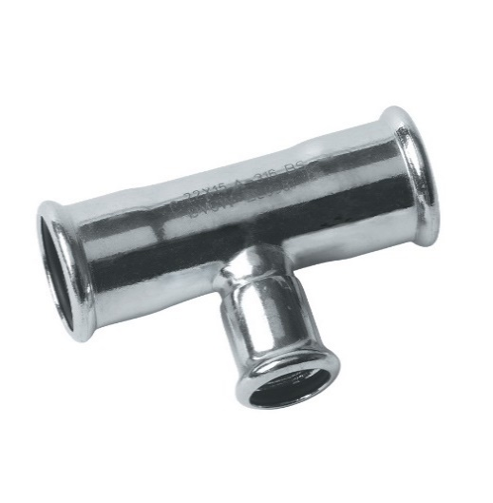
 | 27TR28X15 | 28 x 15 x 28 | TE REDUCCIÓN HHH | 10.93
 | 27TR28X18 | 28 x 18 x 28 | TE REDUCCIÓN HHH | 11.83
 | 27TR28X22 | 28 x 22 x 28 | TE REDUCCIÓN HHH | 11.83
 | 27TR35X15 | 35 x 15 x 35 | TE REDUCCIÓN HHH | 13.31
 | 27TR35X18 | 35 x 18 x 35 | TE REDUCCIÓN HHH | 13.54
 | 27TR35X22 | 35 x 22 x 35 | TE REDUCCIÓN HHH | 13.61
 | 27TR35X28 | 35 x 28 x 35 | TE REDUCCIÓN HHH | 14.88
 | 27TR42X22 | 42 x 22 x 42 | TE REDUCCIÓN HHH | 18.43
 | 27TR42X28 | 42 x 28 x 42 | TE REDUCCIÓN HHH | 18.50
 | 27TR42X35 | 42 x 35 x 42 | TE REDUCCIÓN HHH | 20.34
 | 27TR54X22 | 54 x 22 x 54 | TE REDUCCIÓN HHH | 23.46
 | 27TR54X28 | 54 x 28 x 54 | TE REDUCCIÓN HHH | 23.89
 | 27TR54X35 | 54 x 35 x 54 | TE REDUCCIÓN HHH | 25.44
 | 26TR54X42 | 54 x 42 x 54 | TE REDUCCIÓN HHH | 24.94
 | 27TR76X22 | 76,1 x 22 x 76,1 | TE REDUCCIÓN HHH | 85.89
 | 27TR76X28 | 76,1 x 28 x 76,1 | TE REDUCCIÓN HHH | 91.32
 | 27TR76X35 | 76,1 x 35 x 76,1 | TE REDUCCIÓN HHH | 98.99
 | 26TR76X42 | 76,1 x 42 x 76,1 | TE REDUCCIÓN HHH | 104.23
 | 26TR76X54 | 76,1 x 54 x 76,1 | TE REDUCCIÓN HHH | 114.18
 | 27TR88X22 | 88,9 x 22 x 88,9 | TE REDUCCIÓN HHH | 88.47
 | 27TR88X28 | 88,9 x 28 x 88,9 | TE REDUCCIÓN HHH | 96.26
 | 27TR88X35 | 88,9 x 35 x 88,9 | TE REDUCCIÓN HHH | 103.87
 | 26TR88X42 | 88,9 x 42 x 88,9 | TE REDUCCIÓN HHH | 115.38
 | 26TR88X54 | 88,9 x 54 x 88,9 | TE REDUCCIÓN HHH | 116.13
 | 26TR88X76 | 88,9 x 76,1 x 88,9 | TE REDUCCIÓN HHH | 125.38
 | 27TR108X22 | 108,0 x 22 x 108,0 | TE REDUCCIÓN HHH | 103.71
 | 27TR108X28 | 108,0 x 28 x 108,0 | TE REDUCCIÓN HHH | 111.74
 | 27TR108X35 | 108,0 x 35 x 108,0 | TE REDUCCIÓN HHH | 110.42
 | 26TR108X42 | 108,0 x 42 x 108,0 | TE REDUCCIÓN HHH | 134.46
 | 26TR108X54 | 108,0 x 54 x 108,0 | TE REDUCCIÓN HHH | 159.96
 | 26TR108X76 | 108,0 x 76,1 x 108,0 | TE REDUCCIÓN HHH | 145.81
 | 26TR108X88 | 108,0 x 88,9 x 108,0 | TE REDUCCIÓN HHH | 162.34
 | 27BA15 | 15 | BRIDA ADAPTADOR | 39.64
 | 27BA18 | 18 | BRIDA ADAPTADOR | 44.31
 | 27BA22 | 22 | BRIDA ADAPTADOR | 49.59
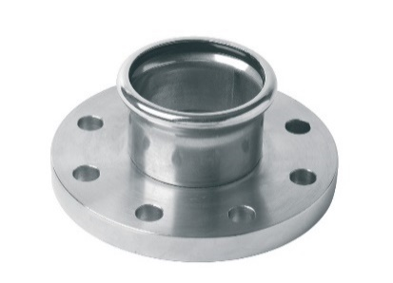
 | 27BA28 | 28 | BRIDA ADAPTADOR | 66.19
 | 27BA35 | 35 | BRIDA ADAPTADOR | 88.08
 | 26BA42 | 42 | BRIDA ADAPTADOR | 78.78
 | 26BA54 | 54 | BRIDA ADAPTADOR | 103.92
 | 26BA76 | 76.1 | BRIDA ADAPTADOR | 151.49
 | 26BA88 | 88.9 | BRIDA ADAPTADOR | 176.31
 | 26BA108 | 108.0 | BRIDA ADAPTADOR | 204.78
 | 27CD15 | 15 | COMPENSADOR DE DILATACIÓN | 0.00
 | 27CD18 | 18 | COMPENSADOR DE DILATACIÓN | 0.00
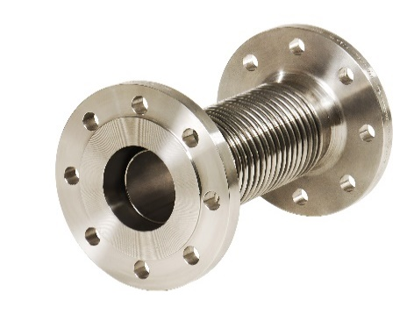
 | 27CD22 | 22 | COMPENSADOR DE DILATACIÓN | 0.00
 | 27CD28 | 28 | COMPENSADOR DE DILATACIÓN | 0.00
 | 27CD35 | 35 | COMPENSADOR DE DILATACIÓN | 0.00
 | 26CD42 | 42 | COMPENSADOR DE DILATACIÓN | 0.00
 | 26CD54 | 54 | COMPENSADOR DE DILATACIÓN | 0.00
 | 26CD76 | 76.1 | COMPENSADOR DE DILATACIÓN | 0.00
 | 26CD88 | 88.9 | COMPENSADOR DE DILATACIÓN | 0.00
 | 26CD108 | 108.0 | COMPENSADOR DE DILATACIÓN | 0.00
 | 27UMW15X12 | 15 x 1/2" | UNIÓN MACHO SOLDADO | 7.28
 | 27UM15X12 | 15 x 1/2" | UNIÓN MACHO UNA PIEZA | 7.28
 | 27UMW15X38 | 15 x 3/8" | UNIÓN MACHO SOLDADO | 6.63
 | 27UMW15X34 | 15 x 3/4" | UNIÓN MACHO SOLDADO | 7.68
 | 27UMW18X12 | 18 x 1/2" | UNIÓN MACHO SOLDADO | 8.06
 | 27UM18X12 | 18 x 1/2" | UNIÓN MACHO UNA PIEZA | 8.06
 | 27UMW18X34 | 18 x 3/4" | UNIÓN MACHO SOLDADO | 8.30
 | 27UM18X34 | 18 x 3/4" | UNIÓN MACHO UNA PIEZA | 8.30
 | 27UMW22X12 | 22 x 1/2" | UNIÓN MACHO SOLDADO | 7.20
 | 27UM22X12 | 22 x 1/2" | UNIÓN MACHO UNA PIEZA | 7.20
 | 27UMW22X34 | 22 x 3/4" | UNIÓN MACHO SOLDADO | 9.54
 | 27UM22X34 | 22 x 3/4" | UNIÓN MACHO UNA PIEZA | 9.54
 | 27UMW22X10 | 22 x 1" | UNIÓN MACHO SOLDADO | 10.60
 | 27UM22X10 | 22 x 1" | UNIÓN MACHO UNA PIEZA | 10.60
 | 27UMW28X34 | 28 x 3/4" | UNIÓN MACHO SOLDADO | 11.97
 | 27UM28X34 | 28 x 3/4" | UNIÓN MACHO UNA PIEZA | 11.97
 | 27UMW28X10 | 28 x 1" | UNIÓN MACHO SOLDADO | 12.16
 | 27UM28X10 | 28 x 1" | UNIÓN MACHO UNA PIEZA | 13.72
 | 27UMW28X114 | 28 x 1 1/4" | UNIÓN MACHO SOLDADO | 16.37
 | 27UMW35X10 | 35 x 1” | UNIÓN MACHO SOLDADO | 15.23
...
FIGURA | REFERENCIA | MEDIDA | DESCRIPCIÓN | PVP 2022-v2
 | 27RE54X35 | 54 x 35 | REDUCCIÓN MH | 25.69
 | 26RE54X42 | 54 x 42 | REDUCCIÓN MH | 13.30
 | 26RE76X42 | 76,1 x 42 | REDUCCIÓN MH | 43.46
 | 26RE76X54 | 76,1 x 54 | REDUCCIÓN MH | 38.25
 | 26RE88X54 | 88,9 x 54 | REDUCCIÓN MH | 42.43
 | 26RE88X76 | 88,9 x 76,1 | REDUCCIÓN MH | 49.09
 | 26RE108X54 | 108,0 x 54 | REDUCCIÓN MH | 58.78
 | 26RE108X76 | 108,0 x 76,1 | REDUCCIÓN MH | 78.34
 | 26RE108X88 | 108,0 x 88,9 | REDUCCIÓN MH | 63.75
 | 27RP15X12 | 15 x 1/2" | RACOR 2 PIEZAS CON CUELLO | 8.72
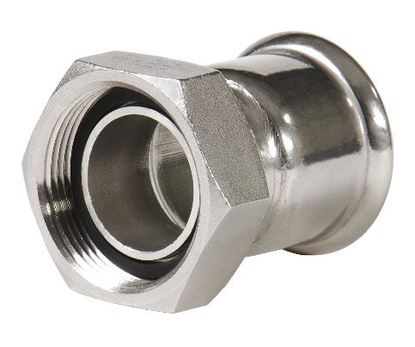
 | 27RP15X34 | 15 x 3/4" | RACOR 2 PIEZAS CON CUELLO | 10.79
 | 27RP18X12 | 18 x 1/2" | RACOR 2 PIEZAS CON CUELLO | 9.64
 | 27RP18X34 | 18 x 3/4" | RACOR 2 PIEZAS CON CUELLO | 10.88
 | 27RP22X34 | 22 x 3/4" | RACOR 2 PIEZAS CON CUELLO | 11.76
 | 27RP22X10 | 22 x 1" | RACOR 2 PIEZAS CON CUELLO | 13.01
 | 27RP28X10 | 28 x 1" | RACOR 2 PIEZAS CON CUELLO | 14.07
 | 27RP28X114 | 28 x 1 1/4" | RACOR 2 PIEZAS CON CUELLO | 14.30
 | 27RP35X114 | 35 x 1 1/4" | RACOR 2 PIEZAS CON CUELLO | 18.48
 | 26RP42X112 | 42 x 1 1/2" | RACOR 2 PIEZAS CON CUELLO | 21.04
 | 26RP54X20 | 54 x 2" | RACOR 2 PIEZAS CON CUELLO | 32.45
 | 26RP54X212 | 54 x 2 1/2" | RACOR 2 PIEZAS CON CUELLO | 41.62
 | 26RP76X212 | 76,1 x 2 1/2" | RACOR 2 PIEZAS CON CUELLO | 76.05
 | 27RPJP15X12 | 15 x 1/2" | RACOR 2 PIEZAS CON JUNTA PLANA | 8.81
 | 27RPJP15X34 | 15 x 3/4" | RACOR 2 PIEZAS CON JUNTA PLANA | 10.79
 | 27RPJP18X12 | 18 x 1/2" | RACOR 2 PIEZAS CON JUNTA PLANA | 10.80
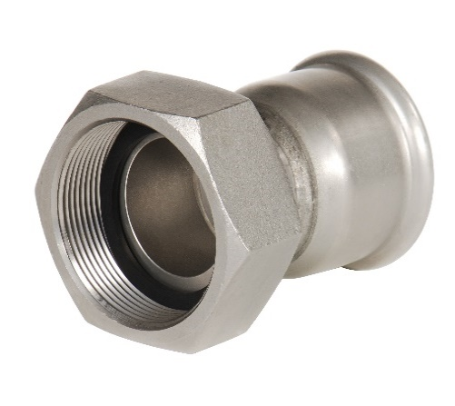
 | 27RPJP18X34 | 18 x 3/4" | RACOR 2 PIEZAS CON JUNTA PLANA | 10.88
 | 27RPJP22X34 | 22 x 3/4" | RACOR 2 PIEZAS CON JUNTA PLANA | 11.49
 | 27RPJP22X10 | 22 x 1" | RACOR 2 PIEZAS CON JUNTA PLANA | 12.85
 | 27RPJP28X10 | 28 x 1" | RACOR 2 PIEZAS CON JUNTA PLANA | 14.60
 | 27RPJP28X114 | 28 x 1 1/4" | RACOR 2 PIEZAS CON JUNTA PLANA | 14.62
 | 27RPJP35X114 | 35 x 1 1/4" | RACOR 2 PIEZAS CON JUNTA PLANA | 17.90
 | 27RPJP35X112 | 35 x 1 1/2" | RACOR 2 PIEZAS CON JUNTA PLANA | 16.54
 | 26RPJP42X112 | 42 x 1 1/2" | RACOR 2 PIEZAS CON JUNTA PLANA | 20.90
 | 26RPJP42X20 | 42 x 2" | RACOR 2 PIEZAS CON JUNTA PLANA | 34.88
 | 26RPJP54X20 | 54 x 2" | RACOR 2 PIEZAS CON JUNTA PLANA | 33.75
 | 26RPJP54X238 | 54 x 2 3/8" | RACOR 2 PIEZAS CON JUNTA PLANA | 41.99
 | 26RPJP54X212 | 54 x 2 1/2" | RACOR 2 PIEZAS CON JUNTA PLANA | 41.99
 | 26RPJP76X212 | 76,1 x 2 1/2" | RACOR 2 PIEZAS CON JUNTA PLANA | 76.05
 | 27RTP15 | 15 x 15 | RACOR 3 PIEZAS CÓNICO | consultar
 | 27RTP18 | 18 x 18 | RACOR 3 PIEZAS CÓNICO | consultar
 | 27RTP22 | 22 x 22 | RACOR 3 PIEZAS CÓNICO | consultar
 | 27RTP28 | 28 x 28 | RACOR 3 PIEZAS CÓNICO | consultar
 | 27RTP35 | 35 x 35 | RACOR 3 PIEZAS CÓNICO | consultar
...
FIGURA | REFERENCIA | MEDIDA | DESCRIPCIÓN | PVP 2022-v2
 | 27CHW35X114 | 35 x 1 1/4" | CODO HEMBRA SOLDADO | 28.17
 | 27CH35X114 | 35 x 1 1/4" | CODO HEMBRA UNA PIEZA | 28.17
 | 27CFW15X12 | 15 x 1/2" | CODO PLACA SOLDADO | 10.45
 | 27CF15X12 | 15 x 1/2" | CODO PLACA UNA PIEZA | 10.45
 | 27CFW18X12 | 18 x 1/2" | CODO PLACA SOLDADO | 11.05
 | 27CF18X12 | 18 x 1/2" | CODO PLACA UNA PIEZA | 11.05
 | 27CFW22X34 | 22 x 3/4" | CODO PLACA SOLDADO | 15.75
 | 27CF22X34 | 22 x 3/4" | CODO PLACA UNA PIEZA | 15.75
 | 27CFW28X10 | 28 x 1" | CODO PLACA SOLDADO | 15.01
 | 27CF28X10 | 28 x 1" | CODO PLACA UNA PIEZA | 15.01
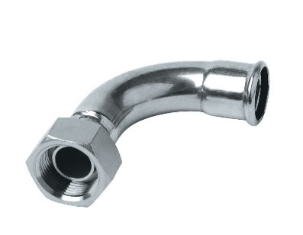
 | 27CP15X12 | 15 x 1/2" | CURVA 2 PIEZAS | 15.44
 | 27CP18X12 | 18 x 1/2" | CURVA 2 PIEZAS | 18.22
 | 27CP18X34 | 18 x 3/4" | CURVA 2 PIEZAS | 19.59
 | 27CP22X34 | 22 x 3/4" | CURVA 2 PIEZAS | 21.81
 | 27CP22X10 | 22 x 1" | CURVA 2 PIEZAS | 22.76
 | 27CPJP15X12 | 15 x 1/2" | CURVA 2 PIEZAS JUNTA PLANA | 21.15
 | 27CPJP18X12 | 18 x 1/2" | CURVA 2 PIEZAS JUNTA PLANA | 24.82
 | 26CA1528 | 28 x 28 | CURVA DE AJUSTE 15º | 9.62
 | 26CA1535 | 35 x 35 | CURVA DE AJUSTE 15º | 16.14
 | 26CA1542 | 42 x 42 | CURVA DE AJUSTE 15º | 21.02
 | 26CA1554 | 54 x 54 | CURVA DE AJUSTE 15º | 25.83
 | 26CA3028 | 28 x 28 | CURVA DE AJUSTE 30º | 8.97
 | 26CA3035 | 35 x 35 | CURVA DE AJUSTE 30º | 17.06
 | 26CA3042 | 42 x 42 | CURVA DE AJUSTE 30º | 22.26
 | 26CA3054 | 54 x 54 | CURVA DE AJUSTE 30º | 28.03
...

